KICK OFFデータ
KIKC OFFから選手情報をコピーする作成方法（１００名まで可）
①KICK OFFにログインし、【チーム（サッカー）】→【状況確認・再申請】→【最新チーム登録状況の確認】に進む。
②最新チームの情報の【登録選手一覧】のデータを「選手番号」から最後の選手まで、マウスの左クリックを押しながら選択→右クリック→コピー。 ★下の図参照
（JFAIDや誕生日など、必要ない情報もコピーされるが、かまわない。）
③このページの「選手登録番号」のNo.1 のセルにカーソルを合わせ、「右クリック」→「形式を選択して貼り付け」→「テキスト」を選択。
の列のセルに必要情報が貼り付けられる。（必要ない情報も貼り付けられるが、画面上は見えていない。）
④ の「並べ替え」に登録したい50名以内を選び、1～最大50までを入れる→並べ替えたい範囲を選び、「データ」→「並べ替え」を選択。最優先されるキーを「並べ替え」にし、順序を「小さい順」にして並べ替え。
＊④は省略してもかまいません。50人以上部員がいる場合や、希望の並び順があれば番号を入れて並べ替えてください。
★登録用紙にデータが飛びますが、希望選手が登録されているか必ず目視でもご確認ください。（ポジションは登録用紙に直接入力です）
★登録用紙に直接入力もできます。その際は数式が消えますのでご注意ください。
No. | 選手登録番号 | 氏名 | フリガナ | 学年 | 並べ替え
1
2
3
4
5
6
7
8
9
10
11
12
13
14
15
16
17
18
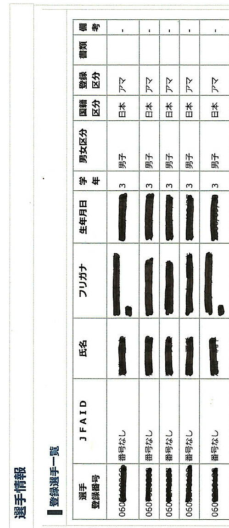
KICK OFFのこのデータの『選手登録番号』～『備考』まで、登録したい選手を選択して、「コピー」→「形式を選択して貼り付け」。
19
20
21
22
23
24
25
26
27
28
29
30
31
32
33
34
35
36
37
38
39
40
41
42
43
44
45
46
47
48
49
50
51
52
53
54
55
56
57
58
59
60
61
62
63
64
65
66
67
68
69
70
71
72
73
74
75
76
77
78
79
80
81
82
83
84
85
86
87
88
89
90
91
92
93
94
95
96
97
98
99
100

